Métricas
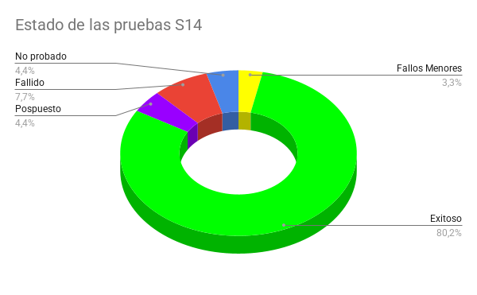
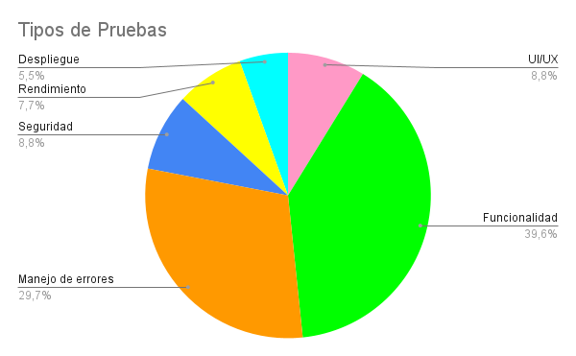

Métricas Específicas
Tipo de Prueba por caso Exitoso

Tipo de Prueba por caso No Probado

Tipo de Prueba por estado fallido

Métricas (Sin pospuesto)
Tipo de Prueba por caso Exitoso

